450ml
 |  |  |  |  |  | 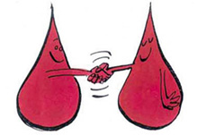
Blodvolum for menn |  |  | Blodvolum for kvinner

Vekt (kg) |  |  | Vekt (kg)
Høyde (cm) |  |  | Høyde (cm)
 |  |  | Alder (år)

ICSH | Volum(ml) | Ж | ICSH | Volum(ml) | Ж

